要件
稼働率レポート作成
 | ◆要件
 |  | ・要件資料
 |  |  | PBIリポート_設備稼働率リポート仕様_20230814.pptx

 |  | ・画面イメージ
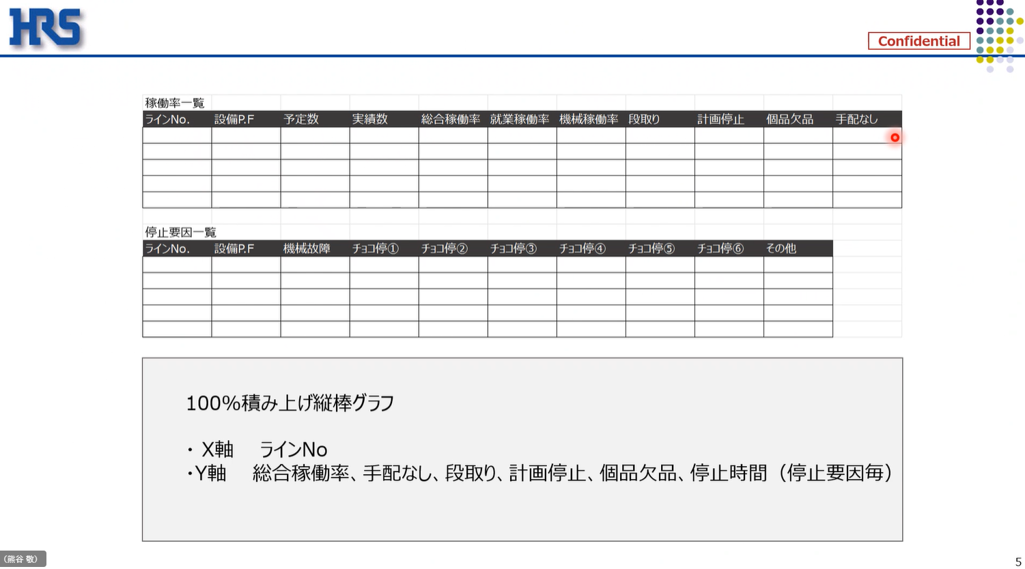

◆要件
・更新頻度：月次
・集計単位：日単位、月単位の両方
・時間単位は全て秒で表示
◆スケジュール
スケジュール：９月中に現場に渡したい

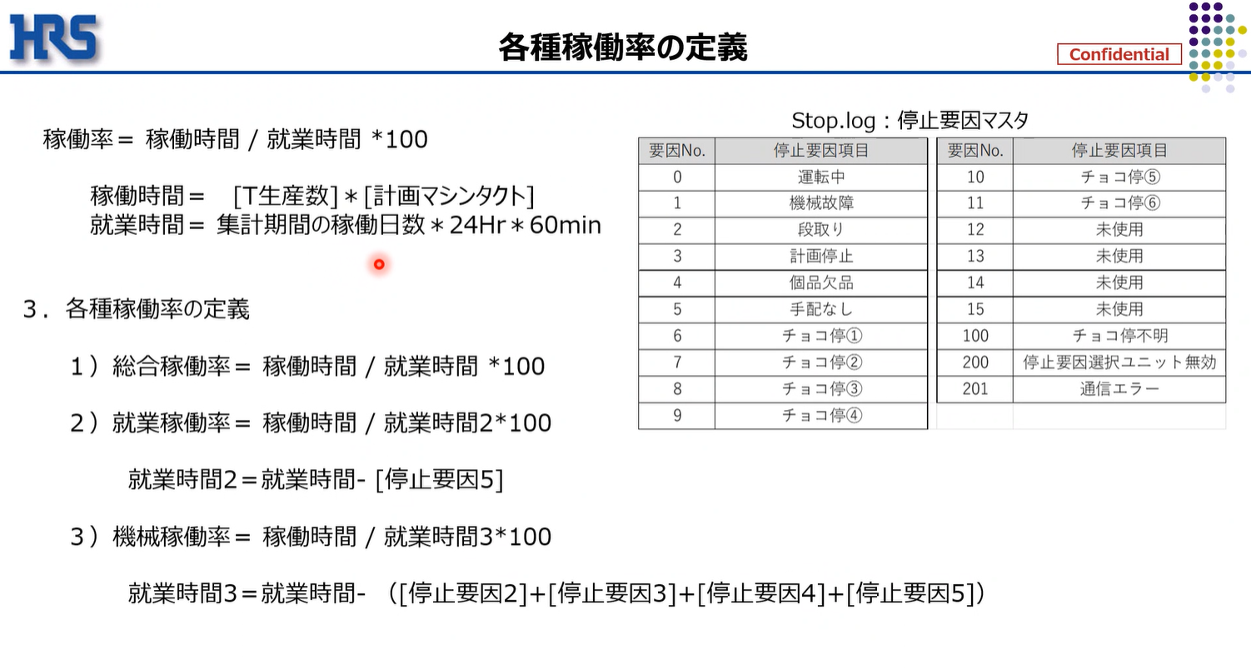

「集計期間の稼働日数」は営業日ベースではなくカレンダー通りの日付とする

全体概要
全体概要
 | ◆全体概要図
 |  | PowerQuery
１．マスタ取り込み
２．Stop_log作成
3．Plod_log作成
ライン一覧マスタ
停止要因マスタ
Stop_log
Plod_log

TB化
8:00のみのレコードにフィルター、不要行削除
取り込み
取り込み
TB化

M1
M2
T1
Plod_log
T2
mst_ライン一覧
mst_停止要因
Stop_log

各Grにフィルター
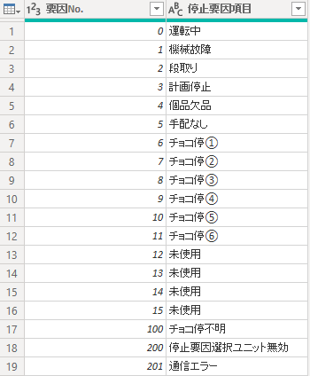

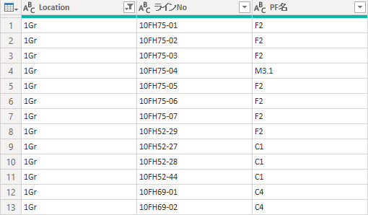

 |  | DAX、メジャー

Stop_log
T1
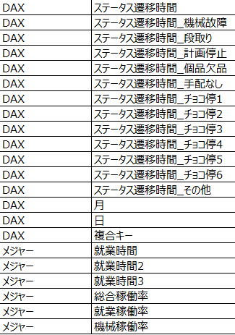
Plod_log

 | ◆リレーション
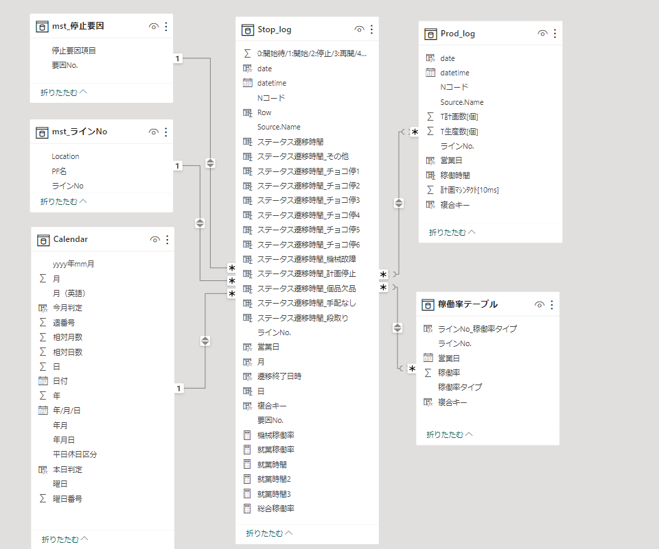

稼働率グラフありVerで使用

画面
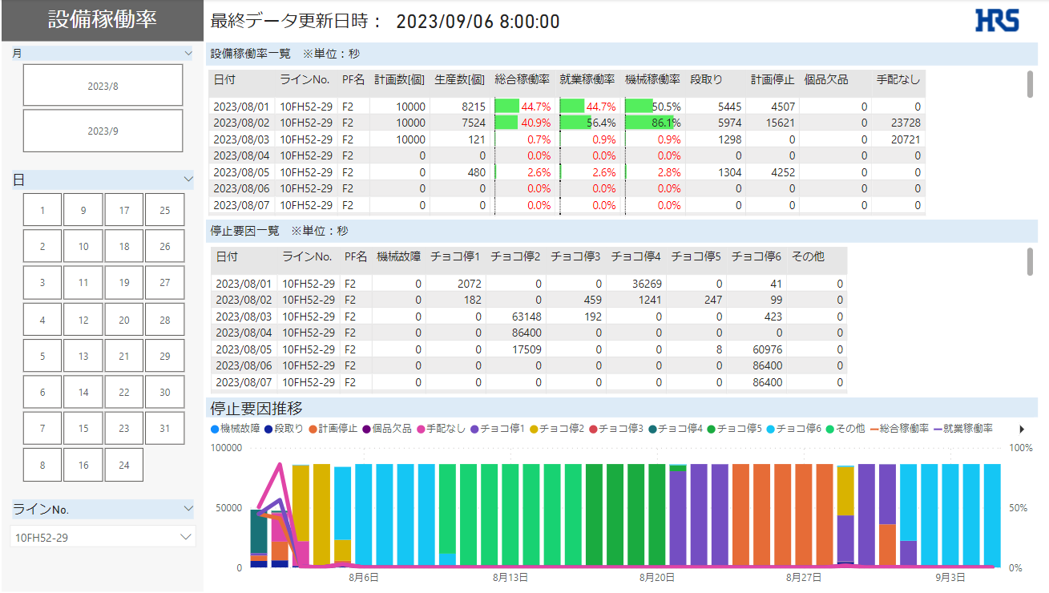
画面
 | ◆画面一覧
 |  | No | 画面名称
 |  | 1 | 設備稼働率一覧_日次
 |  | 2 | 設備稼働率一覧_月次
 |  | 3 | 停止要因推移

 | ◆画面詳細
 |  | 1 | 設備稼働率一覧_日次
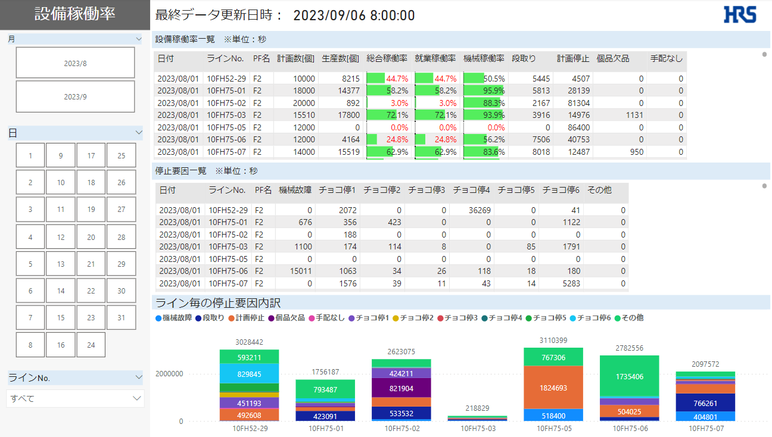

 |  | 2 | 設備稼働率一覧_月次 | ※稼働率グラフありVer
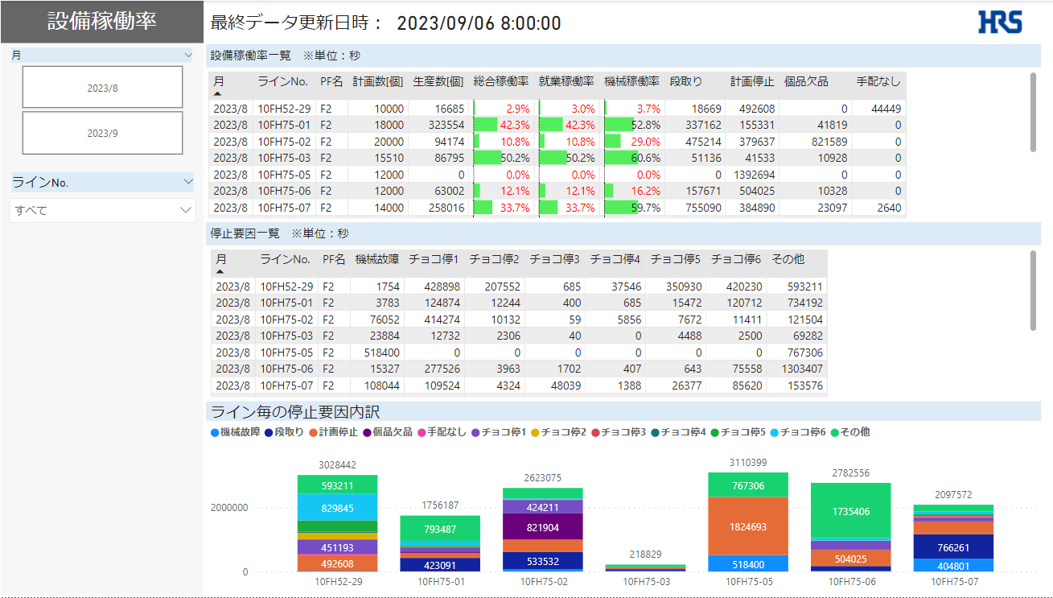
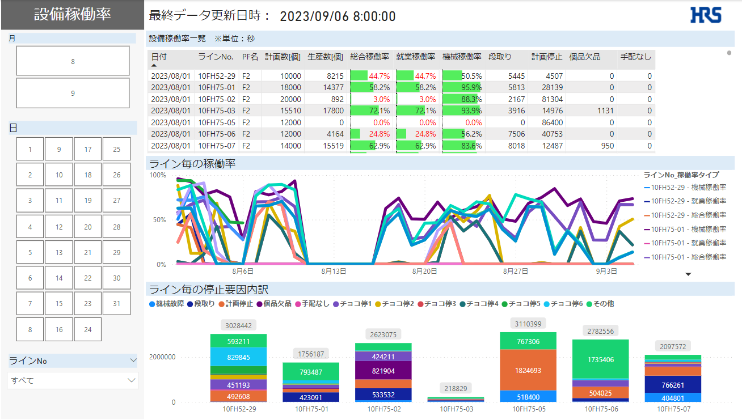

 |  | 3 | 停止要因推移

QA計算確認
Plod_log
 | 営業日 | Nコード | ラインNo. | T生産数[個] | T計画数[個] | 計画ﾏｼﾝﾀｸﾄ[10ms] | 稼働時間 (生産数*計画マシンタクト/100)
 | 2023/05/31 | N000001512 | 10FH52-29 | 6727 | 14000 | 590 | 39689.3
【質問①】
計画マシンタクトの単位が[ms]なので、
[s]（秒）へ変換しておりますがあっておりますでしょうか？
※変換処理：計画マシンタクト/1000

Stop_log
 | 営業日 | ラインNo. | ステータス遷移時間_All | ステータス遷移時間_段取り | ステータス遷移時間_計画停止 | ステータス遷移時間_個品欠品 | ステータス遷移時間_手配なし
 | 2023/05/31 | 10FH52-29 | 86400 | 2452 | 23053 | 1137 | 0

【質問②】
5/31のラインNo「10FH52-29」を集計してみましたが
数値感合っておりますでしょうか？
集計
 | 項目名 | 計算式 | 値
 | 就業時間[秒] | 選択中の日数(1) * 24 * 60 * 60 | 86400
 | 就業時間2[秒] | 就業時間 - ステータス遷移時間_手配なし | 86400
 | 就業時間3[秒] | 就業時間 - ステータス遷移時間_機械故障～手配なし | 59758
 | 総合稼働率 | 稼働時間 / 就業時間 * 100 | 45.9%
 | 就業稼働率 | 稼働時間 / 就業時間2 * 100 | 45.9%
 | 機械稼働率 | 稼働時間 / 就業時間3 * 100 | 66.4%

QACSV中身確認
・Stop_logにあってPlod_logにない日付ファイルについて
 | 以下のファイルがStop_logにあってPlod_logにない為、リレーションがうまくいかず明細表示でNullが出ております。
 | 一旦Stop_logにしかないファイルを削除し表示を合わせていますが、上記現象ご認識お願いいたします。
 | Stop_log
 | 10FH52-29_230731.csv
 | 10FH75-01_230731.csv
 | 10FH75-02_230731.csv
 | 10FH75-03_230731.csv
 | 10FH75-05_230731.csv
 | 10FH75-06_230731.csv
 | 10FH75-07_230731.csv
 | 10FH52-29_230906.csv
 | 10FH75-01_230906.csv
 | 10FH75-02_230906.csv
 | 10FH75-06_230906.csv

・P_10FH75-07_230803.csvについて
 | Plod_logの仕様上、8:01～8:00のデータが1時間単位で出力され、8:00が計画数、生産数の最大値となっていると思います。
 | P_10FH75-07_230803.csvのファイルはなぜか時刻が以下しかなく、最大値が取れない状態（Null）となっております
 | こちらログがなぜこうなっているのかご確認いただけますでしょうか。

最大値の8:00データがないのでPlod_logから計画数、生産数を取得できずNullとなる

 | ※同様の現象が以下ファイルで起きております
 | Prod_log
 | P_10FH75-03_230807.csv
 | P_10FH52-29_230810.csv
 | P_10FH75-05_230810.csv

